SC4001
システム名 |  |  |  | システム種別 |  |  |  |  |  | 詳細設計書 |  |  |  |  | 作成者 |  |  | 作成日 |  | 更新者 | 更新日 | 版数
POSサーバー |  |  |  | POSサーバ |  |  |  |  |  |  |  |  |  |  | TuyenNH |  |  | 2024-06-18 |  | DuNT | 2024-09-20 | 0.2

機能カテゴリ |  |  | 40_従業員設定 |  |  |  |  |  | 項目 |  |  | 画面設計書 |  |  | SC4001

 | ■イメージ

0

1
2
3

4
5
6
7

8
9
10
11
12

14
15
16
17
18

24
19
20
21
22
23

CSV取込

 | ■画面項目定義

 | 画面項目ID | 項目 |  | タイプ | I/O | 多言語 | 出力 |  |  |  |  |  |  |  |  | インプット |  |  |  |  | 備考
 |  |  |  |  |  |  | マッピングデータ |  |  |  | 初期値 |  | 表示コントロール | Control enable |  | 必須 | 数字 | 桁 | マッピングデータ
 |  |  |  |  |  |  | API名 | 項目 |  |  |  |  |  |  |  |  |  |  | API名 | 項目
 | 0 | 画面タイトル |  | テキスト | － | ● | － | － |  |  | 従業員設定 |  | ー | ー |  | － | ー | ー | － | ー | イベントID：SC4001-01
 | 1 | 従業員コード（タイトル） |  | テキスト | － | ● | － | － |  |  | 従業員コード |  | ー | ー |  | － | ー | ー | － | ー | ー
 | 2 | 従業員コード（値） |  | EditText | I | － | － | － |  |  | ブランク |  | ー | ー |  | － | ● | ● | AP4001 | employee_code | 最大桁数：7
 | 3 | 従業員コード検索タイプ： |  | プルダウン | I | ● | － | － |  |  | を含む |  | ー | ー |  | － | ー | ー | AP4001 | employee_code_type | 0:を含む, 1:から始まる, 2:で終わる
 | 4 | 従業員名（タイトル） |  | テキスト | － | ● | － | － |  |  | 従業員名 |  | ー | ー |  | － | ー | ー | － | ー | ー
 | 5 | 従業員名（値） |  | EditText | I | － | － | － |  |  | ブランク |  | ー | ー |  | － | ー | ● | AP4001 | employee_name | 最大桁数：50
 | 6 | 従業員名検索タイプ |  | プルダウン | I | ● | － | － |  |  | を含む |  | ー | ー |  | － | ー | ー | AP4001 | employee_name_type | 0:を含む, 1:から始まる, 2:で終わる
 | 7 | F12:検索 |  | ボタン | I | ● | － | － |  |  | F12:検索 |  | ー | デフォルト：有効 |  | － | ー | ー | － | ー | イベントID：SC4001-02
 | 8 | 店舗（タイトル） |  | テキスト | － | ● | － | － |  |  | 店舗 |  | ー | ー |  | － | ー | ー | － | ー | ー
 | 9 | 従業員コード（タイトル） |  | テキスト | － | ● | － | － |  |  | 従業員コード |  | ー | ー |  | － | ー | ー | － | ー | ー
 | 10 | 従業員名（タイトル） |  | テキスト | － | ● | － | － |  |  | 従業員名 |  | ー | ー |  | － | ー | ー | － | ー | ー
 | 11 | 従業区分員説明（タイトル） |  | テキスト | － | ● | － | － |  |  | 従業区分員説明 |  | ー | ー |  | － | ー | ー | － | ー | ー
 | 12 | 従業員バーコード印刷（タイトル） |  | テキスト | － | ● | － | － |  |  | 従業員バーコード印刷 |  | ー | ー |  | － | ー | ー | － | ー | ー
 | 14 | 店舗（値） |  | テキスト | O | － | AP4001 | store_code store_name |  |  | － |  | ー | デフォルト：無効 |  | － | ー | ー | － | ー | 表示形式: {store_code:store_name}
 | 15 | 従業員コード（値） |  | テキスト | O | － | AP4001 | employee_code |  |  | － |  | ー | デフォルト：無効 |  | － | ー | ー | － | ー | ー
 | 16 | 従業員名（値） |  | テキスト | O | － | AP4001 | employee_name |  |  | － |  | ー | デフォルト：無効 |  | － | ー | ー | － | ー | ー
 | 17 | 従業員区分説明（値） |  | テキスト | O | － | AP4001 | description |  |  | － |  | ー | デフォルト：無効 |  | － | ー | ー | － | ー | ー
 | 18 | 従業員バーコード印刷（値） |  | チェックボックス | I | － | － | － |  |  | － |  | ー | デフォルト：有効 |  | － | ー | ー | － | ー | ー
 | 19 | F07：印刷 |  | ボタン | I | ● | － | － |  |  | F07:印刷 |  | ー | デフォルト：有効 |  | － | ー | ー | － | ー | イベントID：SC4001-03
 | 20 | F08：削除 |  | ボタン | I | ● | － | － |  |  | F08:削除 |  | ー | デフォルト：有効 |  | － | ー | ー | － | ー | イベントID：SC4001-04
 | 21 | 編集 |  | ボタン | I | ● | － | － |  |  | 編集 |  | ー | デフォルト：有効 |  | － | ー | ー | － | ー | イベントID：SC4001-05
 | 22 | 新規 |  | ボタン | I | ● | － | － |  |  | 新規 |  | ー | デフォルト：有効 |  | － | ー | ー | － | ー | イベントID：SC4001-06
 | 23 | 確定 |  | ボタン | I | ● | － | － |  |  | 確定 |  | ー | デフォルト：無効 新規作成・更新・削除のデータがある場合は有効にする。 |  | － | ー | ー | － | ー | イベントID：SC4001-07
 | 24 | CSV取込 |  | ボタン | I | ● | － | － |  |  | CSV取込 |  | ー | デフォルト：有効 |  | － | － | － | － | － | イベントID：SC4001-08

MD4001
システム名 |  |  |  | システム種別 |  |  |  |  |  | 詳細設計書 |  |  |  |  | 作成者 |  |  | 作成日 |  | 更新者 | 更新日 | 版数
POSサーバー |  |  |  | POSサーバ |  |  |  |  |  |  |  |  |  |  | TuyenNH |  |  | 2024-06-18 |  | DuNT | 2024-09-20 | 0.2

機能カテゴリ |  |  | 40_従業員設定 |  |  |  |  |  | 項目 |  |  | 画面設計書 |  |  | MD4001

 | ■イメージ

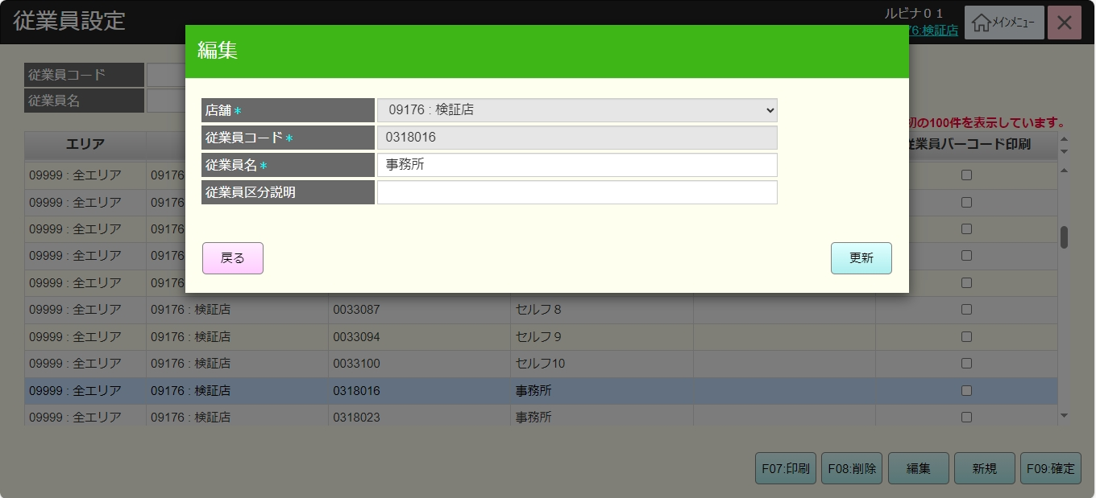
0

2
1
4
3

5
6

7
8
9
10

 | ■画面項目定義

 | 画面項目ID | 項目 |  | タイプ | I/O | 多言語 | 出力 |  |  |  |  |  |  |  |  | インプット |  |  |  |  | 備考
 |  |  |  |  |  |  | マッピングデータ |  |  |  | 初期値 |  | 表示コントロール | Control enable |  | 必須 | 数字 | 桁 | マッピングデータ
 |  |  |  |  |  |  | API名 | 項目 |  |  |  |  |  |  |  |  |  |  | API名 | 項目
 | 0 | 画面タイトル |  | テキスト | － | ● | － | － |  |  | 編集 |  | ー | ー |  | － | ー | ー | － | ー | イベントID：MD4001-01
 | 1 | 店舗（タイトル） |  | テキスト | － | ● | － | － |  |  | 店舗 |  | ー | ー |  | － | ー | ー | － | ー | ー
 | 2 | 店舗（値） |  | プルダウン | I/O | － | － | － |  |  | － |  | ー | デフォルト：無効 |  | ● | ー | ー | AP4002 AP4003 | selected_store | ・表示データがSC4001画面から渡される。
 | 3 | 従業員コード（タイトル） |  | テキスト | － | ● | － | － |  |  | 従業員コード |  | ー | ー |  | － | ー | ー | － | ー | ー
 | 4 | 従業員コード（値） |  | テキスト | I/O | － | － | － |  |  | － |  | ー | デフォルト：無効 |  | ● | ● | ● | AP4002 AP4003 | employee_code | ・表示データがSC4001画面から渡される。 ・最大桁数：9
 | 5 | 従業員名（タイトル） |  | テキスト | － | ● | － | － |  |  | 従業員名 |  | ー | ー |  | － | ー | ー | － | ー | ー
 | 6 | 従業員名（値） |  | EditText | I/O | － | － | － |  |  | － |  | ー | ー |  | ● | ー | ● | AP4002 | employee_name | ・表示データがSC4001画面から渡される。 ・最大桁数：50
 | 7 | 従業区分員説明（タイトル） |  | テキスト | － | ● | － | － |  |  | 従業区分員説明 |  | ー | ー |  | － | ー | ー | － | ー | ー
 | 8 | 従業員区分説明（値） |  | EditText | I/O | － | － | － |  |  | － |  | ー | ー |  | － | ー | ● | AP4002 | description | ・表示データがSC4001画面から渡される。 ・最大桁数：50
 | 9 | 戻る |  | ボタン | I | ● | － | － |  |  | 戻る |  | ー | デフォルト：有効 |  | － | ー | ー | － | ー | イベントID：MD4001-02
 | 10 | 更新 |  | ボタン | I | ● | － | － |  |  | 更新 |  | ー | デフォルト：有効 |  | － | ー | ー | － | ー | イベントID：MD4001-03

MD4002
システム名 |  |  |  | システム種別 |  |  |  |  |  | 詳細設計書 |  |  |  |  | 作成者 |  |  | 作成日 |  | 更新者 | 更新日 | 版数
POSサーバー |  |  |  | POSサーバ |  |  |  |  |  |  |  |  |  |  | TuyenNH |  |  | 2024-06-18 |  | DuNT | 2024-09-20 | 0.2

機能カテゴリ |  |  | 40_従業員設定 |  |  |  |  |  | 項目 |  |  | 画面設計書 |  |  | MD4002

 | ■イメージ

0

1
2

4
3
6
5
8
7
9
10

 | ■画面項目定義

 | 画面項目ID | 項目 |  | タイプ | I/O | 多言語 | 出力 |  |  |  |  |  |  |  |  | インプット |  |  |  |  | 備考
 |  |  |  |  |  |  | マッピングデータ |  |  |  | 初期値 |  | 表示コントロール | Control enable |  | 必須 | 数字 | 桁 | マッピングデータ
 |  |  |  |  |  |  | API名 | 項目 |  |  |  |  |  |  |  |  |  |  | API名 | 項目
 | 0 | 画面タイトル |  | テキスト | － | ● | － | － |  |  | 新規 |  | ー | ー |  | － | ー | ー | － | ー | イベントID：MD4002-01
 | 1 | 店舗（タイトル） |  | テキスト | － | ● | － | － |  |  | 店舗 |  | ー | ー |  | － | ー | ー | － | ー | ー
 | 2 | 店舗（値） |  | プルダウン | I | － | － | － |  |  | － |  | ー | ー |  | ● | ー | ー | AP4002 AP4003 | selected_store | ・プルダウンのデータは、SC4001画面に入る時に選択した店舗である。 ・デフォルトではプルダウンの最初の値が選択される。
 | 3 | 従業員コード（タイトル） |  | テキスト | － | ● | － | － |  |  | 従業員コード |  | ー | ー |  | － | ー | ー | － | ー | ー
 | 4 | 従業員コード（値） |  | EditText | I | － | － | － |  |  | ブランク |  | ー | ー |  | ● | ● | ● | AP4002 AP4003 | employee_code | 最大桁数：7
 | 5 | 従業員名（タイトル） |  | テキスト | － | ● | － | － |  |  | 従業員名 |  | ー | ー |  | － | ー | ー | － | ー | ー
 | 6 | 従業員名（値） |  | EditText | I | － | － | － |  |  | ブランク |  | ー | ー |  | ● | ー | ● | AP4002 | employee_name | 最大桁数：50
 | 7 | 従業区分員説明（タイトル） |  | テキスト | － | ● | － | － |  |  | 従業区分員説明 |  | ー | ー |  | － | ー | ー | － | ー | ー
 | 8 | 従業員区分説明（値） |  | EditText | I | － | － | － |  |  | ブランク |  | ー | ー |  | － | ー | ● | AP4002 | description | 最大桁数：50
 | 9 | 戻る |  | ボタン | I | ● | － | － |  |  | 戻る |  | ー | デフォルト：有効 |  | － | ー | ー | － | ー | イベントID：MD4002-02
 | 10 | 登録 |  | ボタン | I | ● | － | － |  |  | 登録 |  | ー | デフォルト：有効 |  | － | ー | ー | － | ー | イベントID：MD4002-03

